画面表示
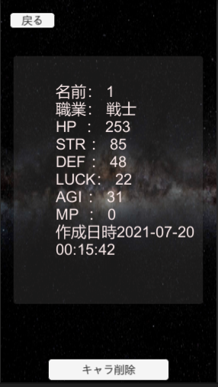
画面 | 項目 | 機能
キャラステータス画面 | 画面表示 | キャラのステータスを表示する

確認項目 | 名前
 | 職業
 | HP
 | STR
 | DEF
 | LUCK
 | AGI
 | MP
 | 作成日時

実行テスト1 | キャラ一覧画面にてキャラボタンをクリック | 選択したキャラのステータスがデータベースのデータと一致する

テスト結果 | OK

エビデンス
1
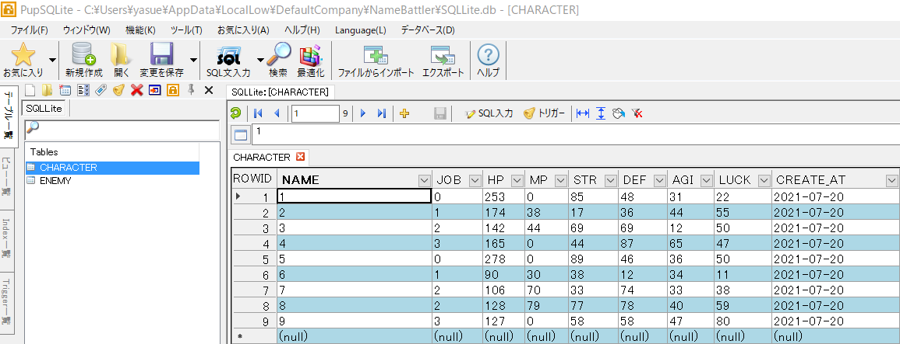

2

